CollectiveAccess
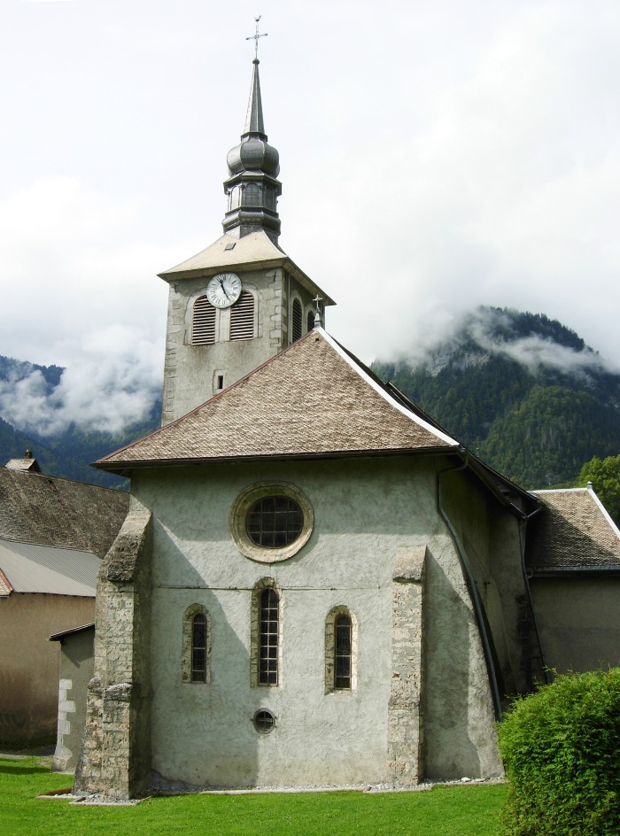
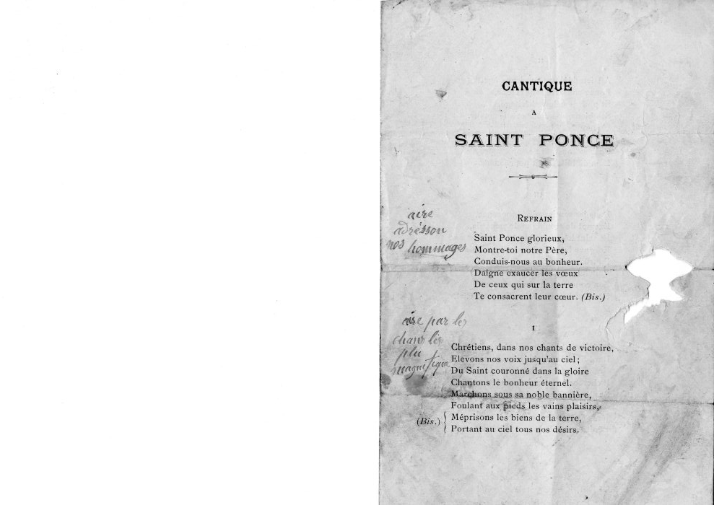
Image | Object | Description | Date
 | Eglise Sainte Madeleine (1-033) | Eglise Sainte Madeleine Date initiale 1144 photo vue de l'arrière de l'église
 | Cantique à Saint Ponce (13-001) | Cantique à Saint Ponce Ecrit à la main à côté pour reprendre l'air des chants avec de nouvelles paroles : Air "adressons nos hommages" et Air "par les chants les plus magnifiques"
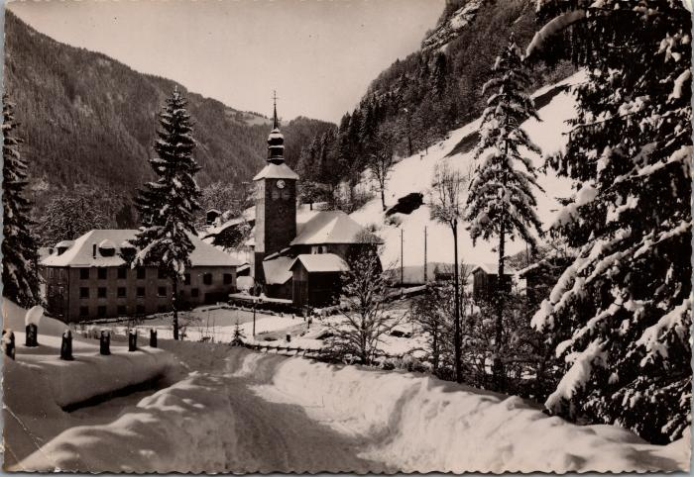 | Sixt, l’abbaye et l’église l’hiver (2-1846) | Sixt, l’abbaye et l’église l’hiver
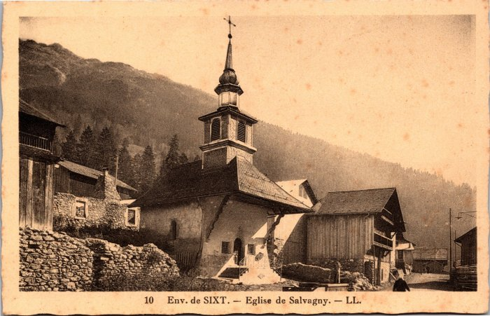 | L’église de Salvagny (2-3943) | L’église de Salvagny
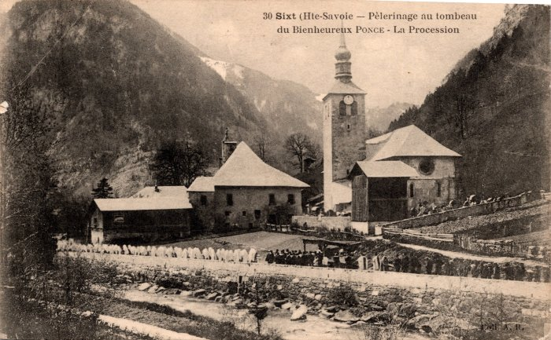 | Pèlerinage au tombeau du Bienheureux Ponce – La Procession (2-455) | Pèlerinage au tombeau du Bienheureux Ponce – La Procession
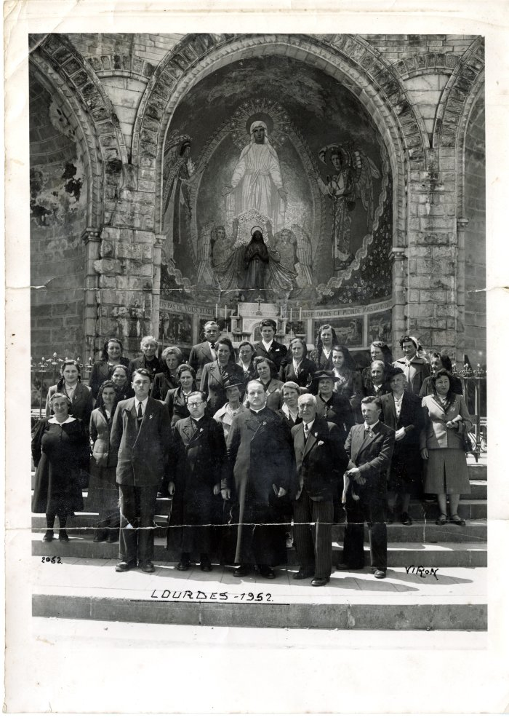
 | Photo à la sortie du pèlerinage à Lourdes en 1952 (27-010) | Photo à la sortie du pèlerinage à Lourdes en 1952
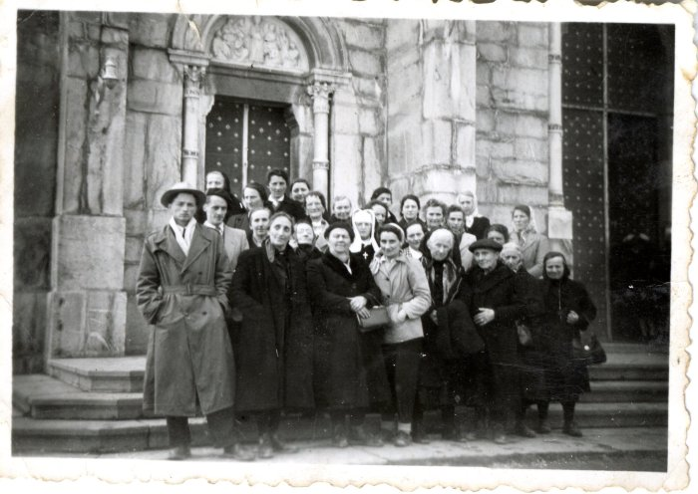 | Photo d'une sortie de pèlerinage à la Salette - 1940 (27-019) | Photo d'une sortie de pèlerinage à la Salette - 1940
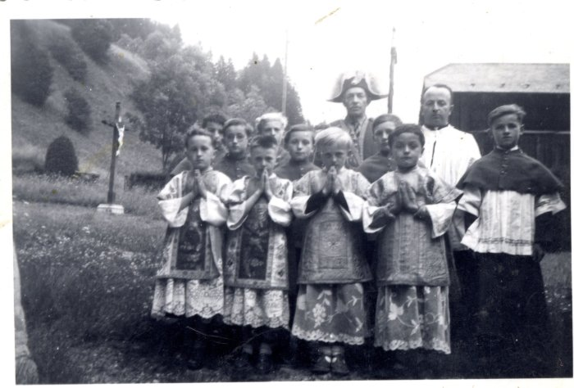 | Enfants de chœur après la messe - 1956 (27-027) | Enfants de chœur avec le "Suisse" chargé de faire régner l'ordre pendant la messe - 1956 De gauche à droite : 1er rang : René JOENNOZ, ?, Claude DUCROZ, Pierre MOCCAND, Armand DUCROZ 2e rang : François Joseph DUCROZ 3e rang : le Suisse (3e)
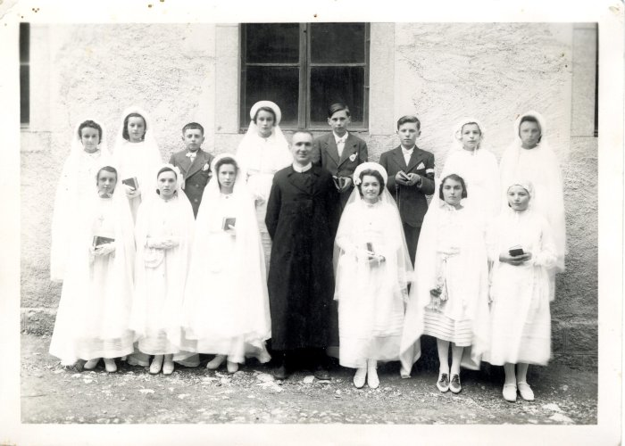 | Photo de groupe d'une communion (28-010) | Photo de groupe d'une communion
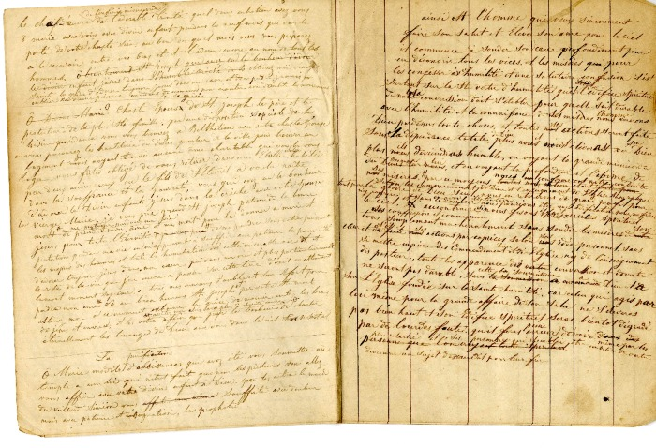 | Carnet de prières (4-129) | Carnet de prières
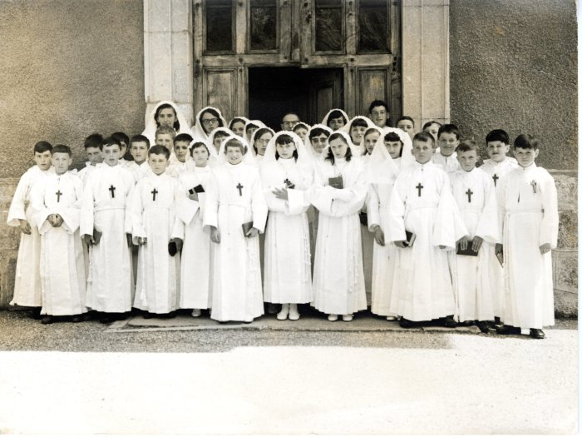 | Photo de communion - 1968/1969 (40-001) | Photo de communion - 1968/1969 Communiants nés en 1955-1956-1957 1 : Patrick DENAMBRIDE, 2 : Alain MOCCAND "Tonkin", 3 : Marcel DEFFAYET, 4 : Jean Pierre RICHARD "Bouzaron", 5 : Marie Jeanne FORAX, 6 : Yvonne MOCCAND-JACQUET, 7 : Marie Christine DEFFAYET (née MOCCAND-JACQUET), 8 : Huguette MAGLIONE, 9 : ?, 10 : Didier MOGENIER, 11 : Bernard DENAMBRIDE, 12 : Joseph DEFFAYET "toto" 12bis : Roland BARBIER, 13 : Hubert DUCROZ, 14 : Bernard RICHARD "Comi", 15 : Joel SCURI, 16 : Helene DEFFAYET, 17 : Jean-Yves, 18 : Annick FORAX, 19 : Arlette BIORD, 20 : ?, 21 : Maryse RICHARD "comi", 22 : Claudine BARBIER, 23 : probablement le prêtre, 24 : ?, 25 : Sylvianne RICHARD "Bouzaron", 26 : Marie Jo MOGENIER, 27 : Laurence DEFFAYET, 28 : ?, 29 : Roger PIN, 30 ?, 31 : Jean Marc RICHARD POMET "Besson", 32 : Denis DEFFAYET, 33 : Gaby BARBIER
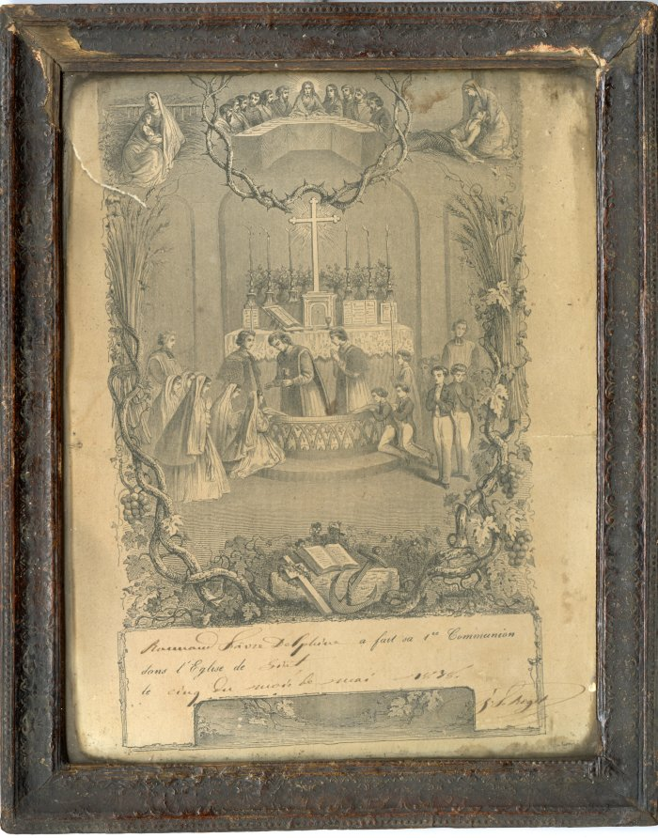
 | Diplôme de première communion de Delphine RANNAUD FAVRE - 1878 (42-002) | Diplôme de première communion de Delphine RANNAUD FAVRE - 1878
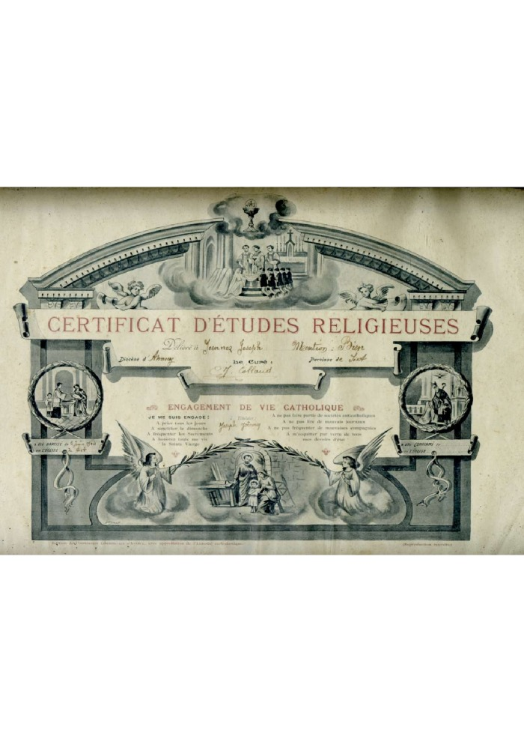
 | Certificat d'études religieuses de Joseph Joennoz - 1904 (42-003) | Certificat d'études religieuses de Joseph Joennoz - 1904
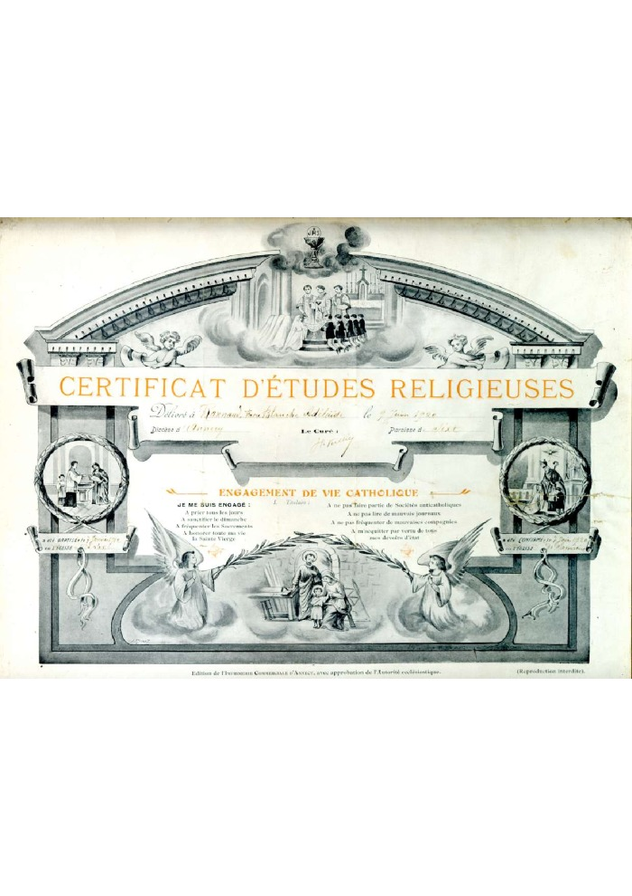
 | Certificat d'études religieuses de Blanche- Adelaïde RANNAUD FAVRE le 9 juin 1920 (42-005) | Certificat d'études religieuses de Blanche- Adelaïde RANNAUD FAVRE le 9 juin 1920
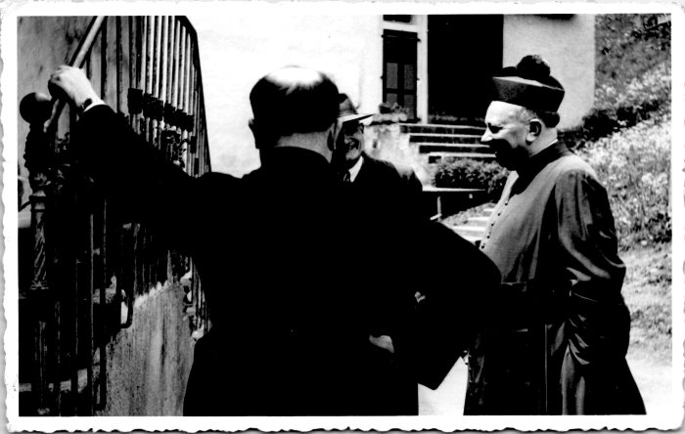 | Photo de l'abbé Détraz devant le presbytère, 1954 (55-012) | Photo de l'abbé Détraz devant le presbytère à Sixt le 8 juin 1954 Monseigneur Bertin
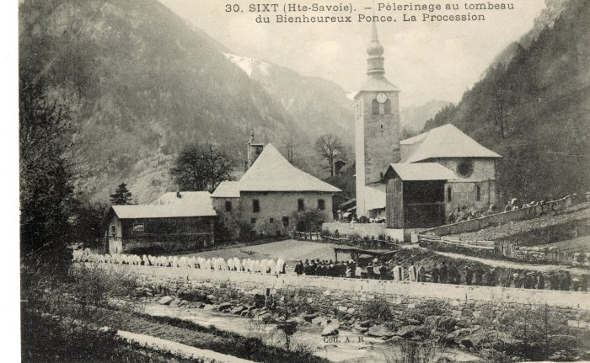 | Le pèlerinage au tombeau du Bienheureux Ponce, la procession (56-012) | Le pèlerinage au tombeau du Bienheureux Ponce, la procession
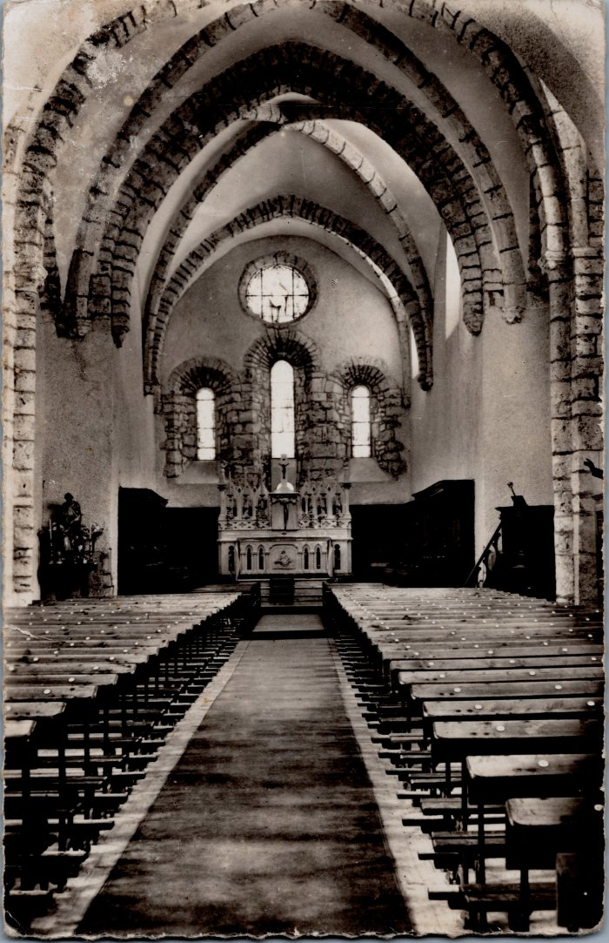
 | Carte postale, intérieur de l'Eglise à Sixt (XIIIe siècle) (6-039) | Carte postale, intérieur de l'Eglise à Sixt (XIIIe siècle)
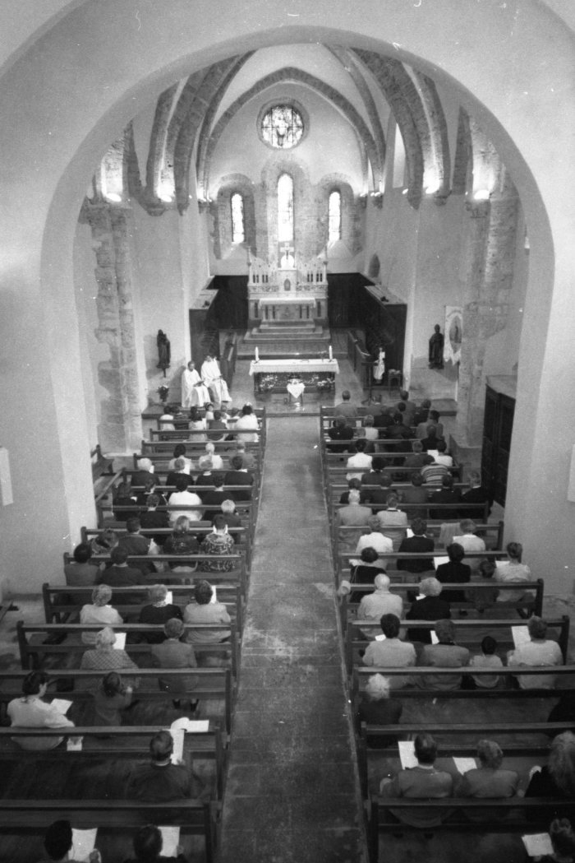
 | Photos dans l'église de Sixt-Fer-à-Cheval (7-015) | Photos dans l'église de Sixt-Fer-à-Cheval
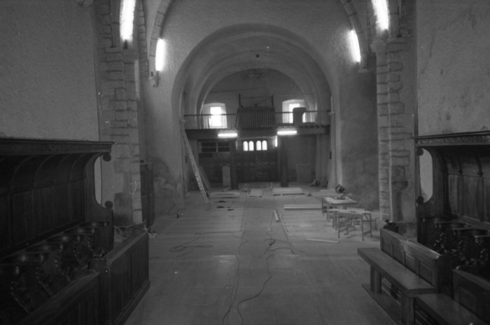 | Photos lors des travaux dans l'église et à l'abbaye (7-016) | Photos lors des travaux dans l'église et à l'abbaye
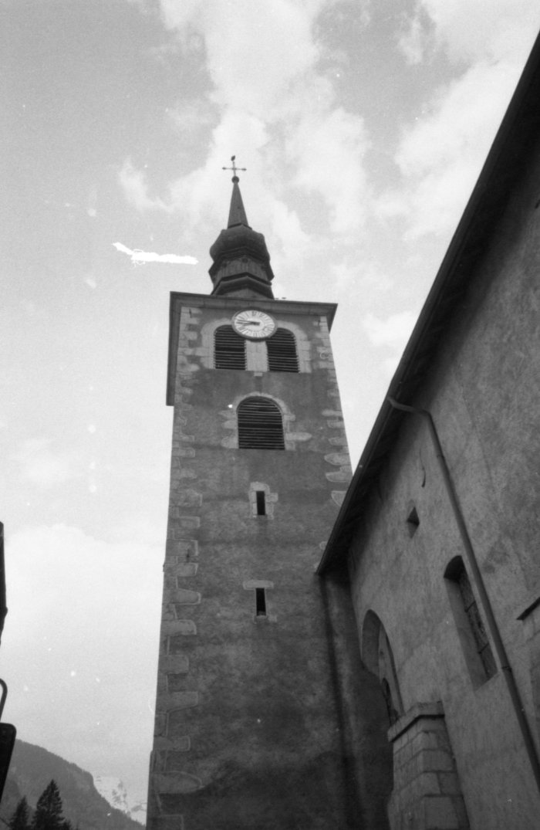
 | Photo du clocher de l’église (7-019) | Photo du clocher de l’église
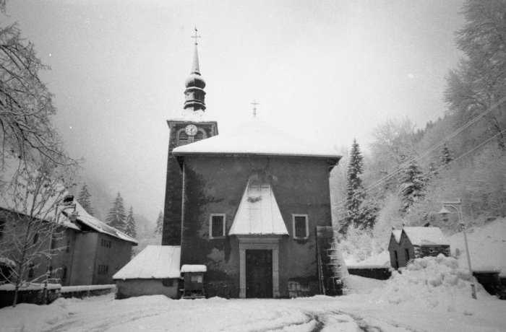 | Photo de l'église de Sixt l'hiver (7-020) | Photo de l'église de Sixt l'hiver
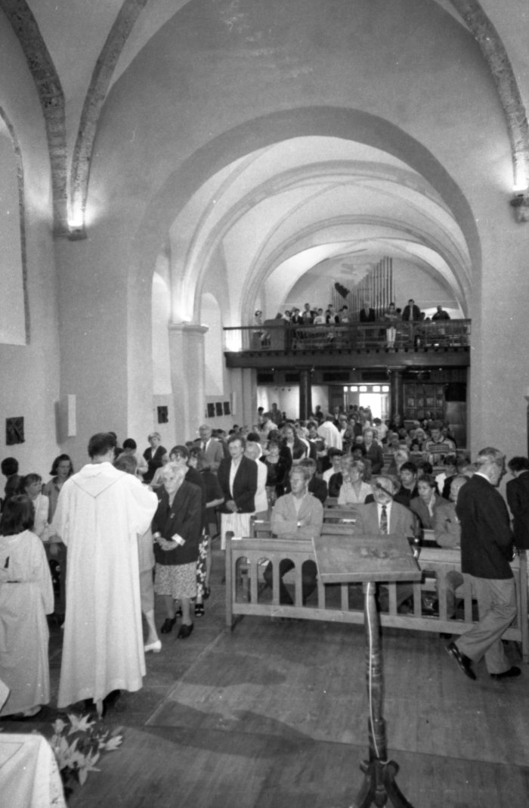
 | Photos lors d'une communion dans l'église de Sixt (7-021) | Photos lors d'une communion dans l'église de Sixt

